Intake Formulier
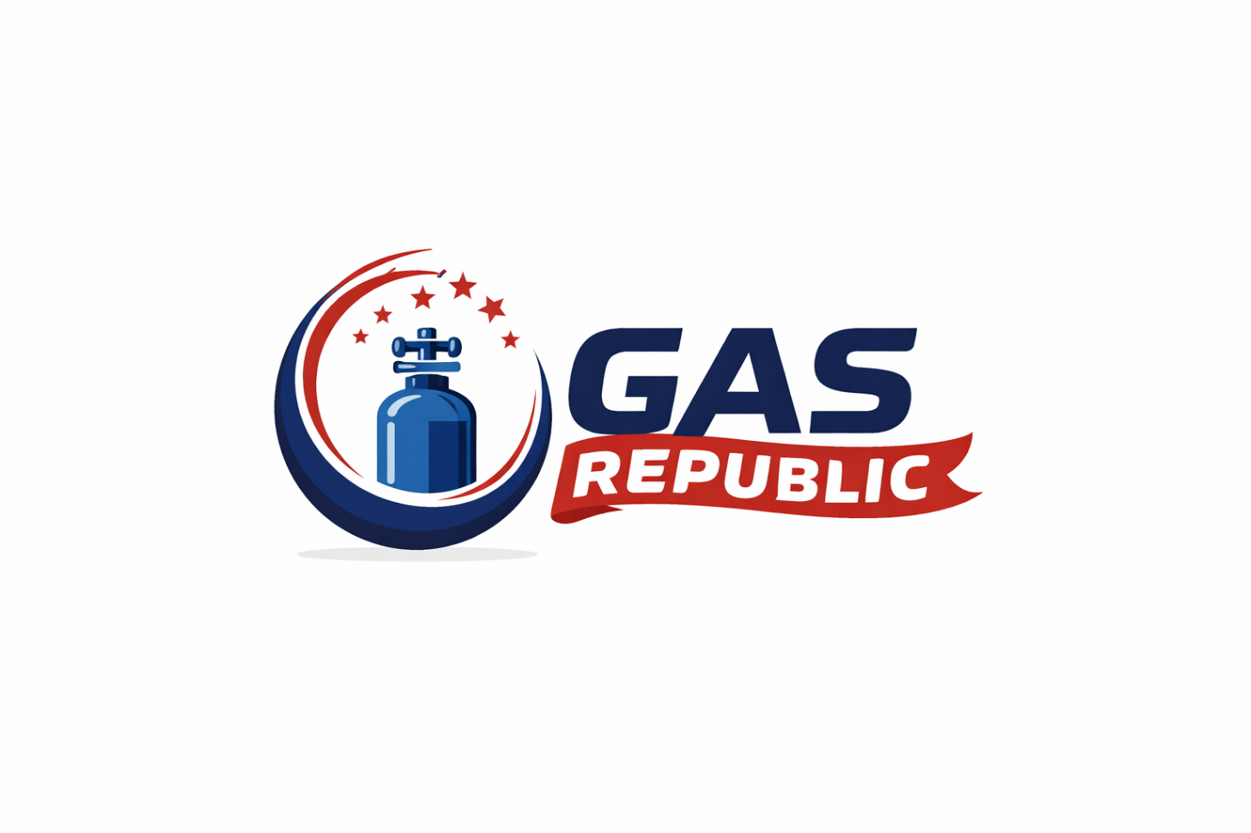
Gas Republic - Intakeformulier Gascilinders

Bedrijfsnaam |  | Datum | 2026-04-19
Contactpersoon |  | Telefoon
E-mail |  | Offertenummer

Type gas |  | Aantal cilinders
Concentratie (%) | Óf | Concentratie (ppm)
Cilinderinhoud (L) |  | Uiterlijke levertijd (indien van toepassing)
Afvulling

Toepassing / Gebruik

Aanmerkingen / Extra eisen

